Form-Luminico
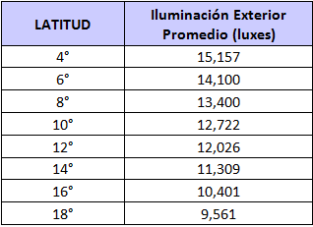
TIPO DE CIELO |  | DISEÑO |  | Eext [luxes] | 12,026
[1]: Lima Metropolitana; [2]: otro lugar |  | D: distancia de la ventana al punto P [m]= | 4.00
 | 2 | E: espesor de la pared de la ventana [m]= | 0.20
 |  | altura del plano de trabajo [m]= | 0.70
NÚMERO DE VENTANAS
[1]: una ventana; [2]: dos ventanas
 | 2 | DIMENSIONAMIENTO DE LA HABITACIÓN
 |  | Lb: largo habit [m]= | 6.0
Ventana tipo (a) |  | Ab: ancho habit [m]= | 8.0
L: ancho [m]= | 5.5
H: alto [m]= | 2.0 | Reflejancia de muro | 50%
Z: alféizar [m]= | 0.80 | Reflejancia de piso | 20%
 |  | Reflejancia de techo | 70%
Ventana tipo (b) |  | Factor de mantenimiento | 80%
L1: ancho [m]= | 4.5 | % del vano ocupado por la carpintería | 10%
H1: alto [m]= | 0.6 | % del vano ocupado por las obstrucciones | 2%
Z1: alféizar [m]= | 2.20 | Transmitancia lumínica del vidrio | 85%

 |  | Iluminancia del Ambiente [luxes] | 200

